Лист1
Акция №3 «Yumi Professional Grack Gel»
Период акции: 01.08.19-31.08.19

Условия акции: При покупке 2 коробок (24 шт*2) любого (Одна коробка должна содержать одну характеристику) цвета гель-лака серия CG "Crack Gel" YUMI Professional, 4 мл - в подарок на выбор 1 коробка (24 шт) базы для Crack Gel YUMI Professional, 4 мл
ПРИМЕЧАНИЕ: Заказ делаем в колонке "Заказ, количество коробок", на каждые 2 корбки в выбираем "позиции в подарок", так же кратно коробкам (1 коробка за 2 коробки). В отгрузочном документе акция будет раскидываться скидкой на всю продукцию по акции включая подарок (скидка 33%).
Выгода: 33%
 | От 10 тыс руб - Скидка 15%
 | ОТ 40 тыс руб- Скидка 25%
 | От 100 тыс руб - Скидка 40%
 | ОТ 150 тыс руб - Скидка 50%

Позиции участвующие в акции:
Фото | Наименование | Итого |  |  |  |  |  |  |  | 0 | 0
 |  | Характеристика | РРЦ за шт, руб. | РРЦ за коробку, руб. | Цена от 10 тыс | Цена от 40 тыс | Цена от 100 тыс | Цена от 150 тыс | Заказ, количество коробок | Сумма без скидки | Сумма с учетом скидки
Коллекция CG "Crack Gel"
 | YUMI Professional Гель-лак серия CG "Crack Gel", 4 мл | №01 | 180 | 4320 | 2160 | 3240 | 2592 | 2160 |  | 0
 | YUMI Professional Гель-лак серия CG "Crack Gel", 4 мл | №02 | 180 | 4320 | 2160 | 3240 | 2592 | 2160 |  | 0
 | YUMI Professional Гель-лак серия CG "Crack Gel", 4 мл | №03 | 180 | 4320 | 2160 | 3240 | 2592 | 2160 |  | 0
 | YUMI Professional Гель-лак серия CG "Crack Gel", 4 мл | №04 | 180 | 4320 | 2160 | 3240 | 2592 | 2160 |  | 0
 | YUMI Professional Гель-лак серия CG "Crack Gel", 4 мл | №05 | 180 | 4320 | 2160 | 3240 | 2592 | 2160 |  | 0
 | YUMI Professional Гель-лак серия CG "Crack Gel", 4 мл | №06 | 180 | 4320 | 2160 | 3240 | 2592 | 2160 |  | 0
 | YUMI Professional Гель-лак серия CG "Crack Gel", 4 мл | №07 | 180 | 4320 | 2160 | 3240 | 2592 | 2160 |  | 0
 | YUMI Professional Гель-лак серия CG "Crack Gel", 4 мл | №08 | 180 | 4320 | 2160 | 3240 | 2592 | 2160 |  | 0
 | YUMI Professional Гель-лак серия CG "Crack Gel", 4 мл | №09 | 180 | 4320 | 2160 | 3240 | 2592 | 2160 |  | 0
 | YUMI Professional Гель-лак серия CG "Crack Gel", 4 мл | №10 | 180 | 4320 | 2160 | 3240 | 2592 | 2160 |  | 0

Позиции в подарок:

Фото | Наименование | Итого |  |  |  |  |  |  |  | 0
 |  | Характеристика | РРЦ за шт, руб. | РРЦ за коробку, руб. | Цена от 10 тыс | Цена от 40 тыс | Цена от 100 тыс | Цена от 150 тыс | Количество коробок | Сумма, руб.
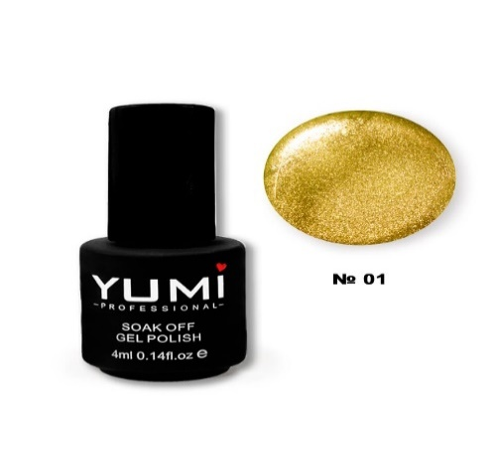 | YUMI Professional База для Crack Gel, 4 мл | №01 Золото | 180 | 4320 | 3672 | 3240 | 2592 | 2160 |  | 0
 | YUMI Professional База для Crack Gel, 4 мл | №02 Серебро | 180 | 4320 | 3672 | 3240 | 2592 | 2160 |  | 0

